Hoja1
1
2
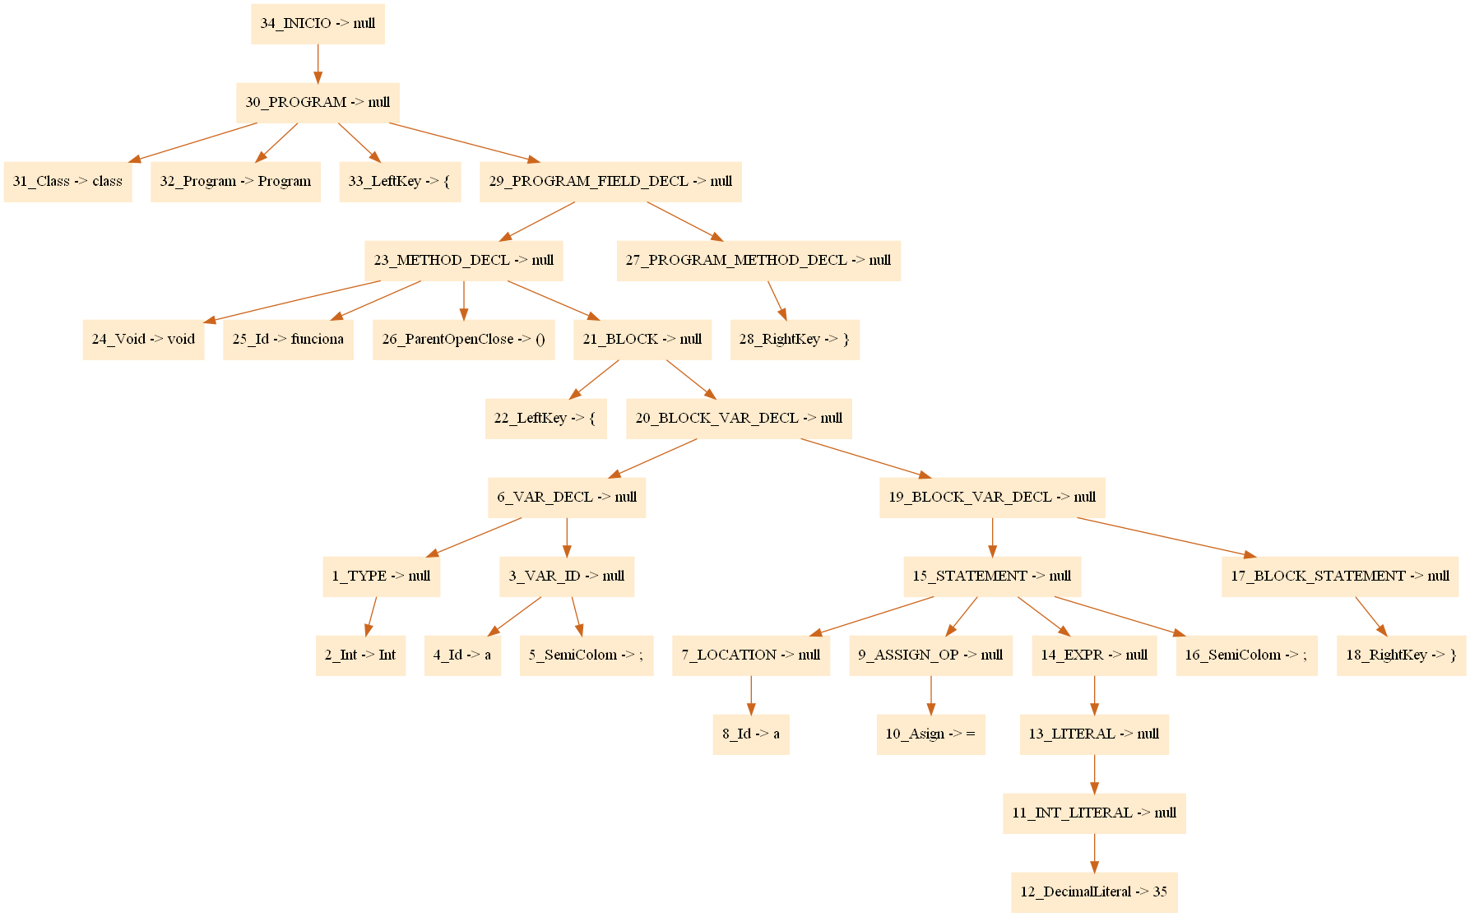
Abstract Sintax Tree | Programa |  | Stack de Bloques (Scopes) |  |  |  | Tabla de Simbolos
 | class Program { |  | 1 |  |  |  | ID | Idenfifier | Type | Scope | Location | Method | Size |  |  |  | 2 | a | int | 2 | 3
 | void funcion(int a, int b, boolen f) { |  | 2 |  |  |  | 1 | funciona | void | 1 | 2 | True | 0 |  |  |  | 3 | b | int | 2 | 4
 | int a; |  |  |  |  |  | 2 | a | int | 2 | 3 | False | 0 |  |  |  | 5 | a | int | 3 | 5
2
 | a = 35;
1
 | }
1
 | } |  |  |  |  |  | Tabla de Métodos
 |  |  |  |  |  |  | ID | Idenfifier | Type | Scope | Location | Method | Size | Input Vars
1
 |  |  |  |  |  |  | 1 | funciona | void | 1 | 2 | True | 0
2
 | Programa |  |  |  |  |  | 2 | a | int | 2 | 3 | False | 0
 | class Program {
 | void funciona() {
1
 | int a;
3
 | a = 35;
 | }
 | void daniel() {
2
 | int a; |  | Var Declaration |  |  |  |  |  |  |  |  |  |  |  |  |  | Crear y destruir Bloques o Scopes
 | a = 35; |  | 1 | Siempre comienza con Void, Int, Bolean |  |  |  | ==> Bandera declaracion TRUE |  |  |  | ==> Se guarda el tipo en |  |  |  |  | 1 | Comemienzan con un LeftKey ({)
 | } |  | 2 | Encontramos una o varias ID's |  |  |  |  |  |  |  | Atributo global |  |  |  |  | 2 | Termina con un RightKey (})
 | } |  | 3 | Terminamos con un SemiColom (;) |  |  |  | ==> Bandera declaracion FALSE |  |  |  |  |  |  |  |  | 3
 |  |  | 4 | Terminamos con un { |  |  |  | ==> Bandera declaracion FALSE

 |  |  | Var Usage
 |  |  | 1 | Encontramos un ID's |  |  |  | La bandera está False
 |  |  | 2 | Terminamos con un SemiColom (;) |  |  |  | ==> Bandera declaracion FALSE
 |  |  | 3
Declaración de
Variable
2

 |  |  | Nodo
 |  |  |  | private String nombre;
 |  |  |  | private ArrayList<Nodo> hijos;
USO de Variable
 |  |  |  | private String valor; //Idenfier |  |  | (String) i
 |  |  |  | private int numNodo;
 |  |  |  | private String identifier; |  |  | (String) i
 |  |  |  | private int Location; |  |  | (int) iright

 |  |  | Tareas: |  |  |  |  |  | CheckList |  |  | Variables input
 |  |  | 1 | Agregar String Literal (Lexer y LexerCup) |  |  |  |  |  |  |  | CharLiteral |  |  | Nodo |  | Variables input |  | Nodo |  | ID
 |  |  | 2 | Agregar Char Literal "" |  |  |  |  |  |  |  | DecimalLiteral |  |  |  | nombre | NoNull |  |  | nombre | NoNull
 |  |  | 3 | Crear la clase compiler |  |  |  |  |  |  |  | HexLiteral |  |  |  | valor | NoNull |  |  | valor | NoNull
 |  |  | 4 | Crear carpeta con las pruebas |  |  |  |  |  |  |  | True |  |  |  | numNodo | NoNull |  |  | numNodo | NoNull
 |  |  | 5 |  |  |  |  |  |  |  |  | False |  |  |  | identifier | NULL |  |  | identifier | NoNull
 |  |  | 6 | Hacer pruebas a la sintaxis |  |  |  |  |  |  |  |  |  |  |  | location | NoNull |  |  | location | NoNull
 |  |  | 7 | Modificar el Sintax Cup, añadir identifier y location a ID |  |  |  |  |  |  |  |  |  |  |  | hijos | NULL |  |  | hijos | NULL
 |  |  | 8 | Crear la tabla de simbolos
 |  |  |  |  | Toda la explicación de arriba
 |  |  | 9 | Pasar arbol.dot y arbol.png a AST

 |  |  |  |  | RDS rstudio

 |  | ArrayList | nombres | a | b | c | x | y | z | j | x

 |  | ArrayList | scope | 1 | 1 | 1 | 2 | 2 | 2 | 2 | 2

